GitHubのユーザーアカウント作成
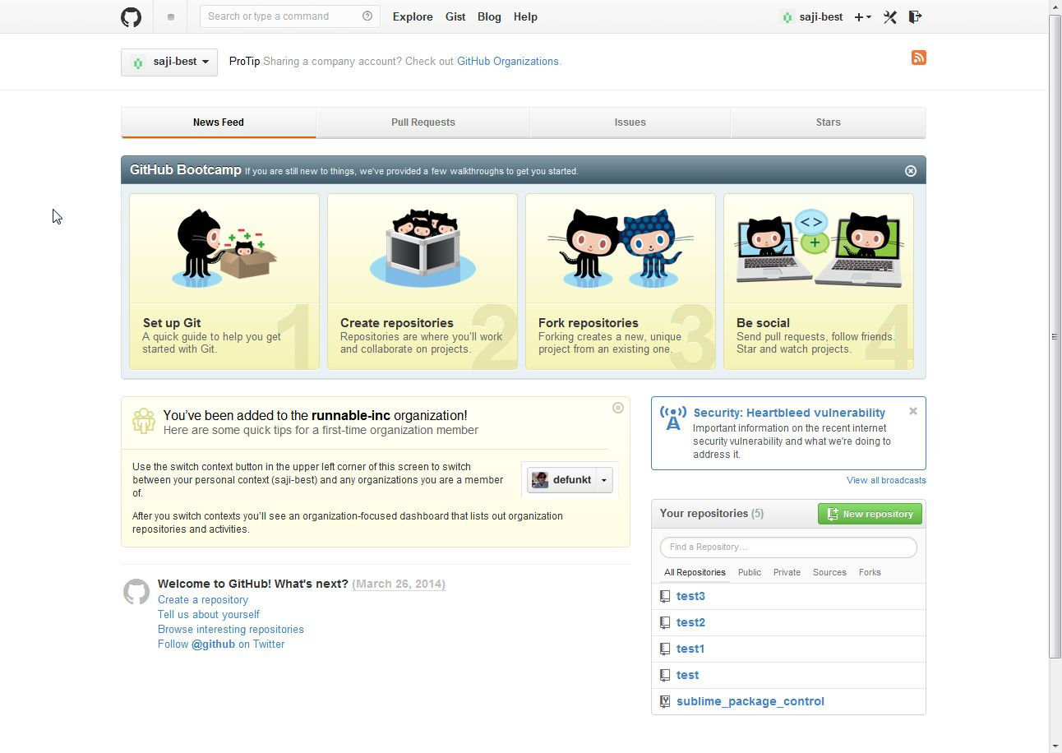
1 | https://github.com/ | にアクセス
2 | ユーザ、アドレス、パスワードを入力し、「Sign up for free」ボタンをクリック
3 | 以下の画面が表示されて、ユーザアカウントの作成は完了

Windows環境でのセットアップ
1 | GitHubのトップ画面で、「Set Up Git」をクリック

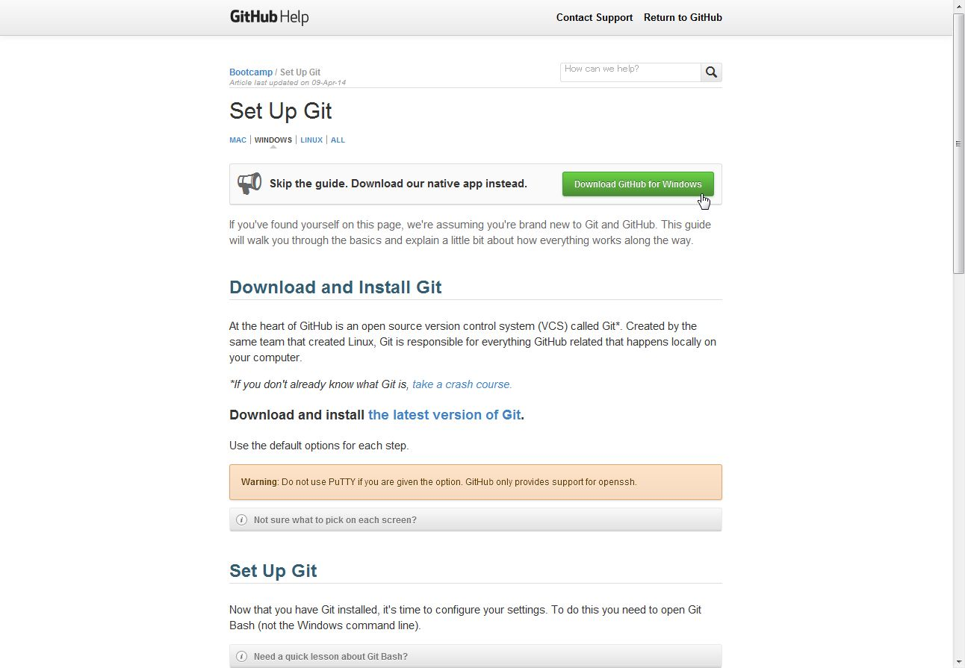
2 | 「Download GitHub for Windows」をクリック

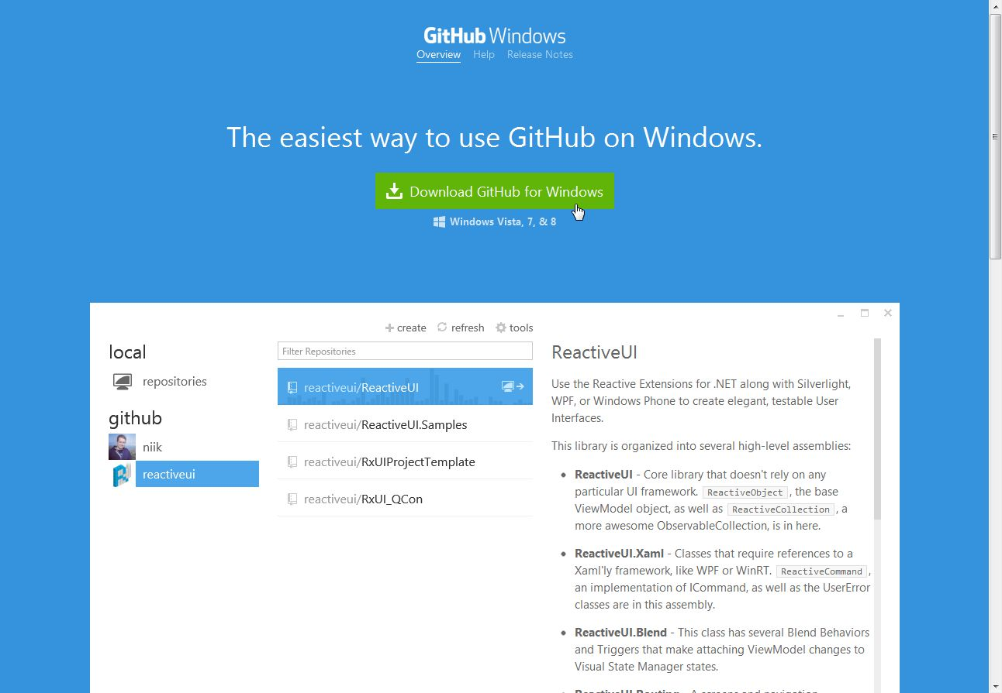
3 | 次の画面で「Download GitHub for Windows」を
 |  | クリックするとダウンロードが開始される。

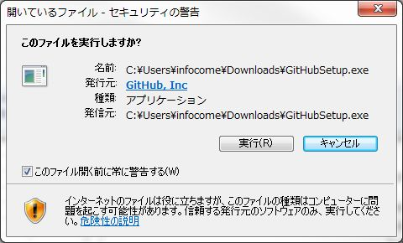
4 | ダウンロードした【GitHubSetup.exe】を実行

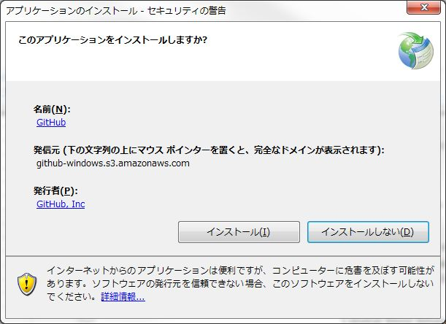
5 | セキュリティの警告画面が表示されたら、
 |  | 「インストール」ボタンをクリック

※自動的に以下の
デスクトップアイコンが
作成される。
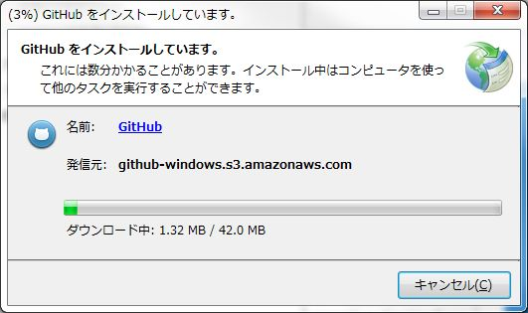

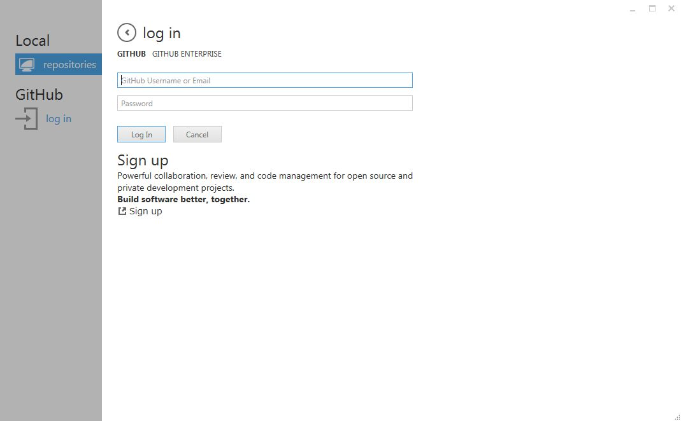
6 | 作成したユーザアカウントで GitHub にログイン

リポジトリの作成
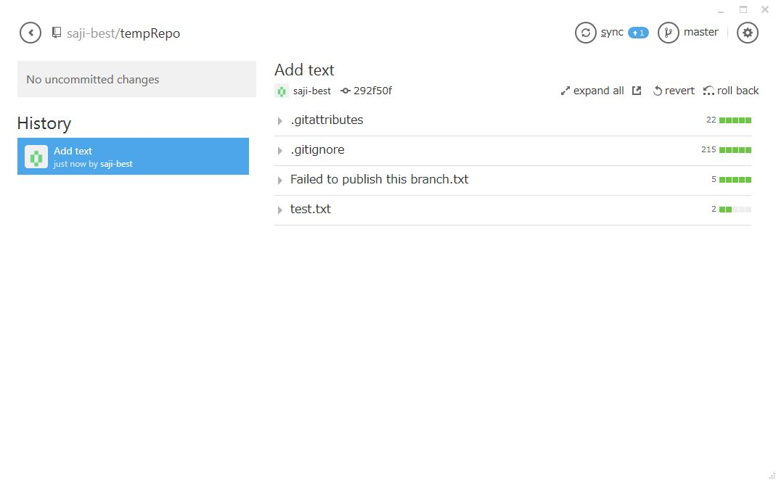
■ | 以下の画面が、ツールの基本画面となる。すべての操作はここから行っていく。
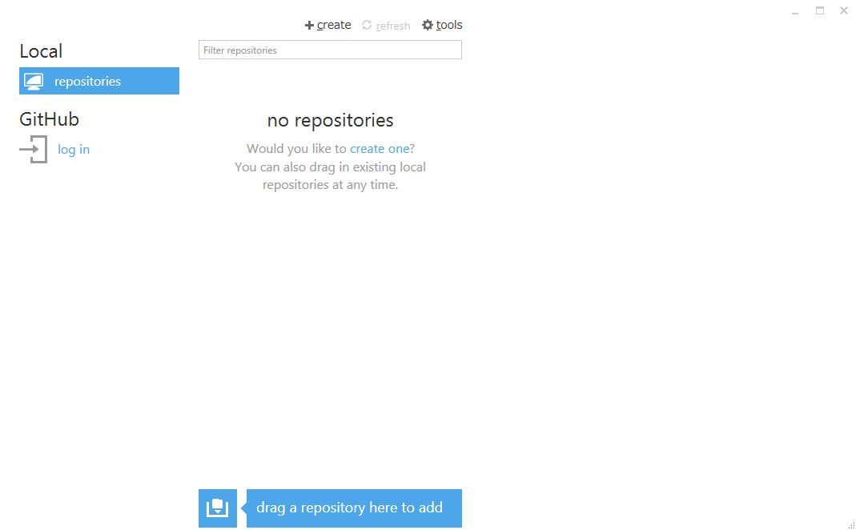

■ | ローカルリポジトリの作成

1 | 「+create」をクリック

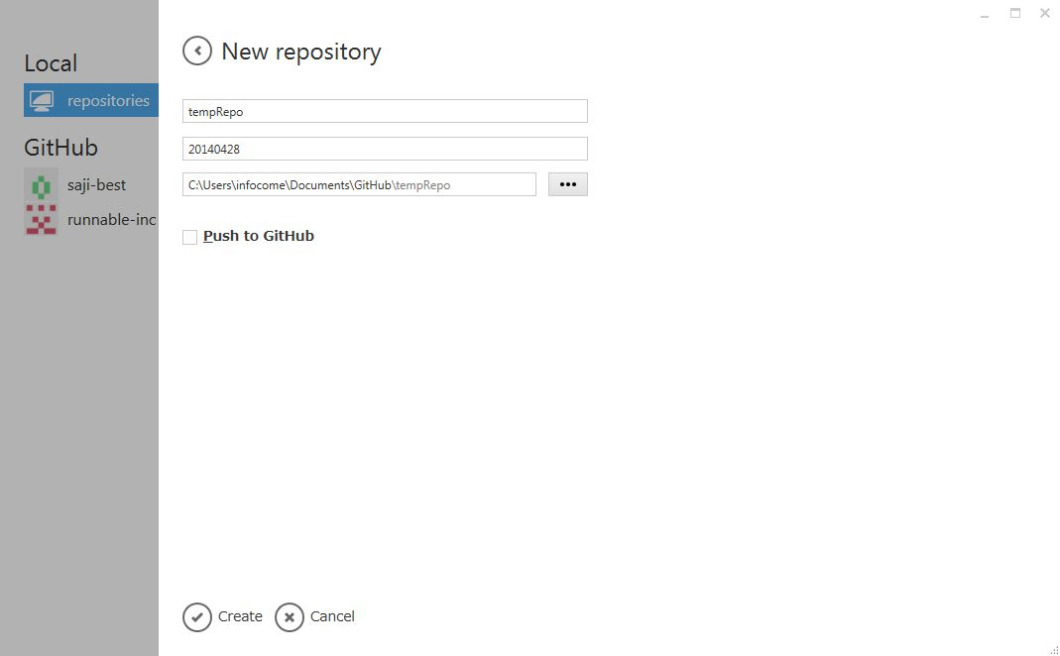
2 | 「Name」、「Description」と
 | ローカルリポジトリの作成場所を指定する。

 | ※「Push to GitHub」のチェックははずす

3 | 「Create」をクリック

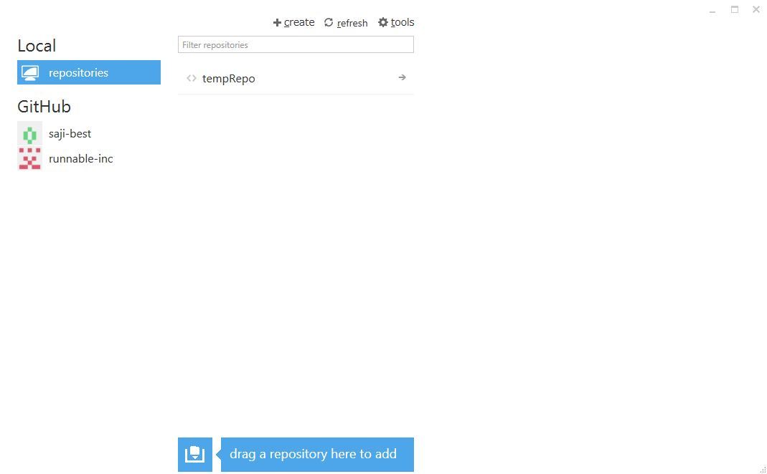

 | ※作成したリポジトリ名が表示される。

■ | ローカルリポジトリに反映する

1 | リポジトリを作成した場所に、新しいファイルを作成

 | 今回は「test.txt」を作成。
 | （それ以外はデフォルトで作成されている。）

 | レポジトリ名の右にある「→(右向き矢印)」をクリック

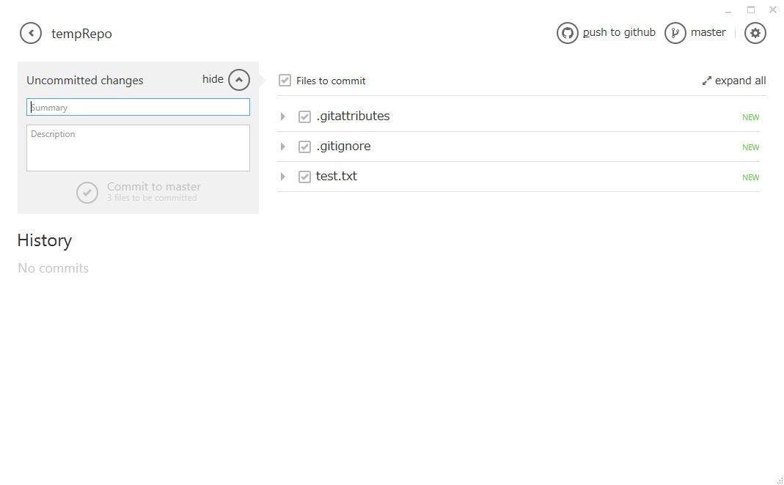
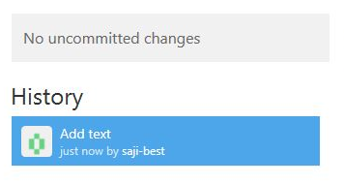
変更点が無い場合には
『no uncommitted changes』となる。
2 | 自動的に変更点が検知され、
 |  | コミットメッセージが表示される。

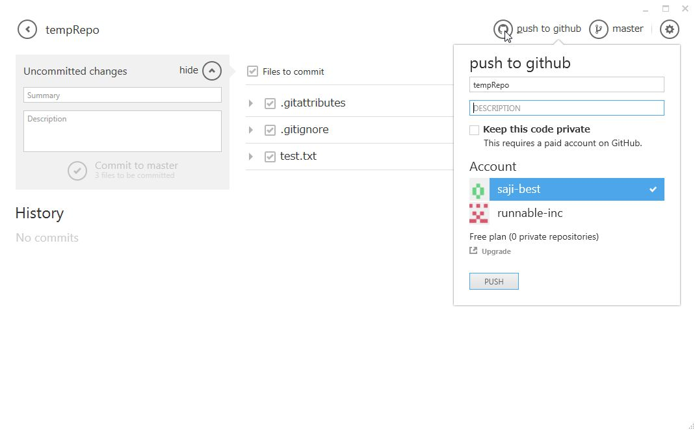
[レ](チェックON)とすると公開しない状態になるが、
これを利用するには有料アカウントが必要。
3 | 「push to github」をクリック

